CollectiveAccess
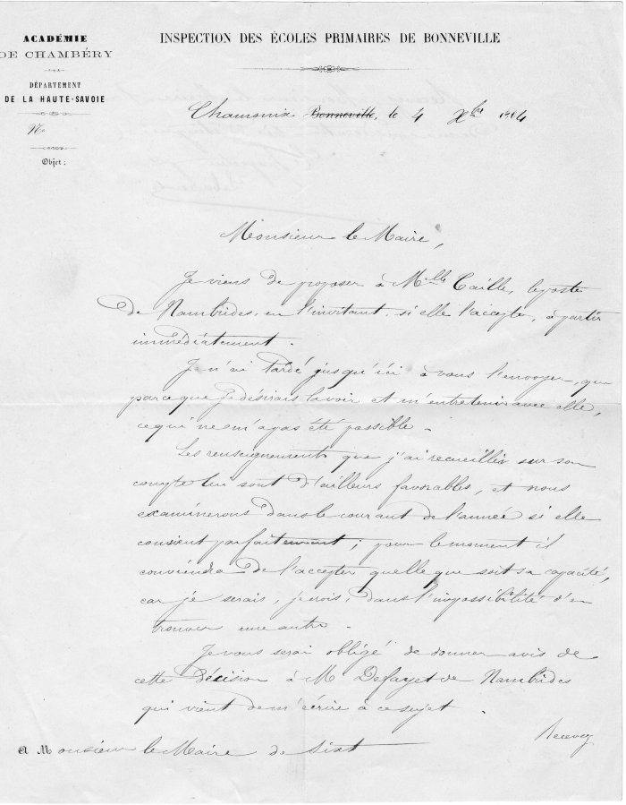
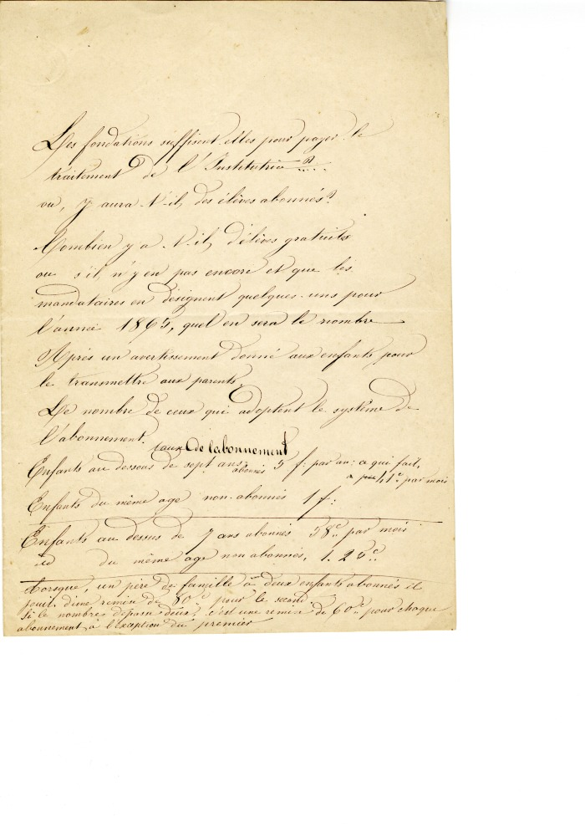
Image | Object | Description | Date
 | Courrier de l'inspection des écoles Primaires de Bonneville du 4 octobre 1864 (4-005) | Courrier de l' inspection des écoles primaires de Bonneville du 4 octobre 1864 a l'intention de Monsieur Le Maire de Sixt : Proposition d'une institutrice Mademoiselle Caille pour l'école du Hameau du Molliet
 | Note sur le fonctionnement de l'école (4-007) | Note sur le fonctionnement de l'école

